Sheet1
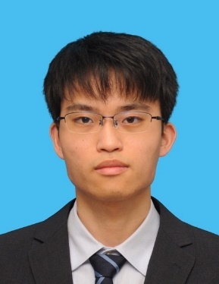
インターン用エントリーシート |  |  |  |  | 記入日 | 2023-07-24 11:42:43

ふりがな | やまもと あきひろ
氏 名 | 山本 晃大
生年月日 西暦で記入 | 2002-04-04 |  | 21歳 | 性別：男性
ふりがな |  |  |  |  |  | 電話 ：070-1682-1258
現住所 | 〒 | 464-0072 |  |  |  | E-mail
 | 愛知県名古屋市千種区振甫町4丁目4-1 ドーミー池下401号 |  |  |  |  | aki2044sb8i@icloud.com

年（西暦） | 月 | 学 歴・アルバイト歴・免許資格など（項目別にまとめて記入）
2021 | 3 | 静岡県立島田高等学校 卒業
2021 | 4 | 名古屋国際工科専門職大学 入学
2025 | 3 | 名古屋国際工科専門職大学 卒業予定

2022 | 5 | 株式会社インロック こみかるはうす池下駅店入社（アルバイト）

2019 | 7 | 中国語検定試験2級 合格
2022 | 10 | 普通自動車第一種運転免許AT限定 取得

◆インターンシップの目的（何故IT業界を選んだのか？） |  |  |  |  | ◆何故フューレックスを選んだのか？
私は大学で学んだことを生かしていきたいため、インターンシップを通じて現在の自分がどれくらい活躍できるか、加えてインターンシップを経験して得る学びや知見をもとにこれから身に付けるべき経験やスキルは何かを知るためである |  |  |  |  | 貴社の「この地域での、特徴を持った存在価値のある会社を目指す」といったビジョンをもとに最新のＩＴ技術を駆使して情報システムの企画・設計・開発から運用・保守・管理・支援までの幅広い分野でのITソリューションの提供を行い常に進化する企業集団を経営方針としているためで、私は幅広い分野での活躍をしたいとともに目標をもって成長、進化できる企業に就職したいと思ったためである

◆趣味・特技 |  |  |  | ◆得意な科目
読書、音楽鑑賞 |  |  |  | 情報セキュリティ、プログラミング（Python）

◆自己PR
私は自身が必要と思った、または興味を持った知識や技術に対しては積極的に身に付けた。例えばプログラミングやIT技術については大学で学ぶものに加えて自ら調べ、必要に応じて教授にも助力を求めた。より深く身に付けるためにウェブサービス等を用いて現在の自分のレベルを知り、そこから目標を設定し段階的に達成しました。その経験から私は積極的に学び、行動することが重要であると知り、私の活動のベースとなっている。

